BG009
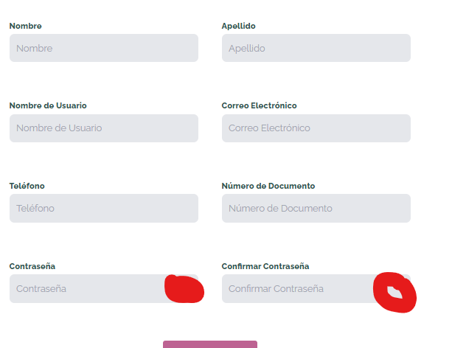 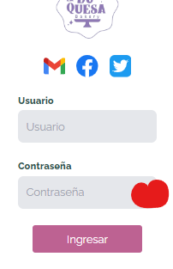
COD | BG005
TITULO | Visualizar campo contraseña
REPORTADO POR: | Yohana Zapata
FECHA REPORTE: | 2024-06-12
SO/ NAVEGADOR: | Windows 11 / Google Chrome
ASIGNADO A: | Sebastian
PRIORIDAD | Alta

Descripción
este campo debe contener un ojito que permita visualizar al usuario si lo prefiere cuando la esta ingresando para evitar errores.

pasos para reproducción
1. Ingresar a la aplicación. 2. Dar clic en registro de usuario y/o inicio de sesión.

Resultado esperado
que un ojito al dar clic sobre elpermita la visualizacion solo al usuario que se esta registrando o logeando.

Resultado Actual
El campo contraseña no posee un ojito para que el usuario pueda visualizar la contraseña y evitar errores

Impresión de plantilla

BG008
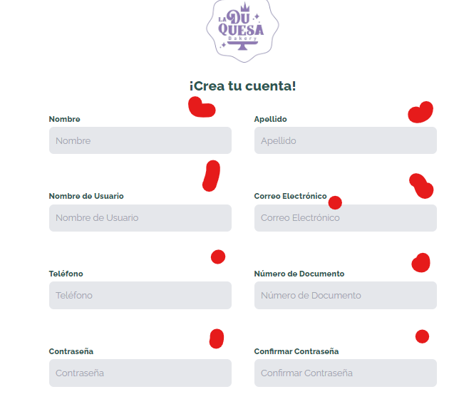
COD | BG005
TITULO | Campos obligatorios
REPORTADO POR: | Yohana Zapata
FECHA REPORTE: | 2024-06-12
SO/ NAVEGADOR: | Windows 11 / Google Chrome
ASIGNADO A: | Sebastian
PRIORIDAD | Alta

Descripción
En los formularios de registro e inicio de sesión debe haber unos asteriscos de campos obligatorios.

pasos para reproducción
1. Ingresar a la aplicación. 2. Dar clic en registro de usuario y/o inicio de sesión.

Resultado esperado
Que los formularios contengas asteriscos para que el usuario visualmente ya sepa que son obligatorios.

Resultado Actual
Los formularios no tienen asteriscos para especificar que son obligatorios

Impresión de plantilla

BG006
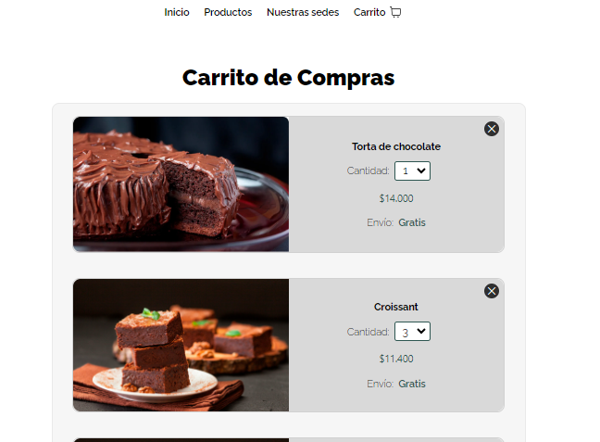
COD | BG006
TITULO | Eliminar productos del carrilo de compras
REPORTADO POR: | Yohana Zapata
FECHA REPORTE: | 2024-06-12
SO/ NAVEGADOR: | Windows 11 / google chrome
ASIGNADO A: | Alejandro
PRIORIDAD | Alta

Descripcion
Cuando se encuentren productos en el carro de compras y se eliminen del mismo, este debe quedar vacio.

pasos para reproduccion
1. Ingresar a la aplicación. 2. Ingresar al carro de compras 3. Eliminar productos

Resultado esperado
Que el carro de compras quede vacio

Resultado Actual
Cuando se eliminan los producto, cuando refrescamos la pagina, estos vuelven y se cargan automaticamente

Impresión de plantilla

BG005
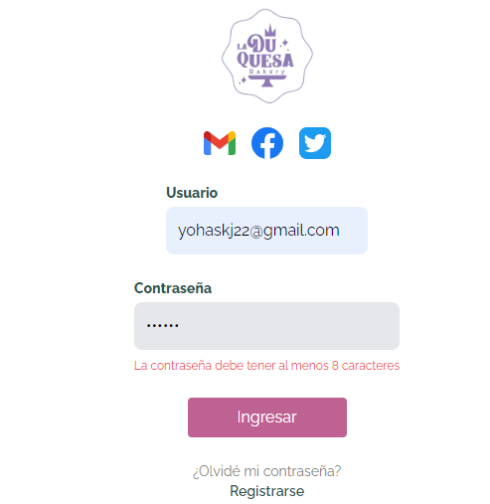
COD | BG005
TITULO | Usuarios no registrados
REPORTADO POR: | Yohana Zapata
FECHA REPORTE: | 2024-06-12
SO/ NAVEGADOR: | Windows 11 / google chrome
ASIGNADO A: | Jeronimo
PRIORIDAD | Alta

Descripcion
Al ingresar a la pagina para iniciar sesion, si alguien intenta ingresar y no esta registrado, debe salir el mensaje indicando que debe registrarse

pasos para reproduccion
1. Ingresar a la pagina web. 2. Dar clic en inicio de sesion. 3. Diligenciar los datos.

Resultado esperado
Que apaezca mensaje d "no esta registrado, registrese por favor"

Resultado Actual
No aparece mensaje de que el usuario no esta registrado, ni e indica que se registre.

Impresión de plantilla

BG004
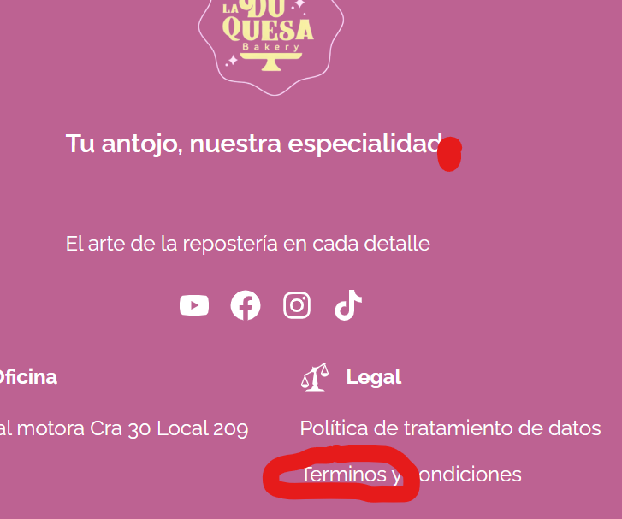
COD | BG004
TITULO | Validacion de asentos y puntuacion.
REPORTADO POR: | Yohana Zapata
FECHA REPORTE: | 2024-05-28
SO/ NAVEGADOR: | Windows 11 / google chrome
ASIGNADO A: | Jeronimo
PRIORIDAD | Alta

Descripción
Se evidencia que los asentos y puntuacion faltan en agunas partes de la pagina.

pasos para reproducción
1. Ingresar al sitio web. 2. Dar clic sobre el formulario de registro 3. diligenciar formulario. . Dar clic en registrarme 5. Ingresar al correo electrónico que se registro en el formulario. 6. Abrir correo en bandeja recibido de Hairphoria.

Resultado esperado
Llegue un correo que muestre el nombre del usuario con los datos de fecha y hora actualizado, con ello el link de validacion de usuario.

Resultado Actual
Al resivir el correo llega y nos muestra el correo en vez del nombre del usuario, al igual que la hora incorrecta.

Impresión de plantilla

BG003
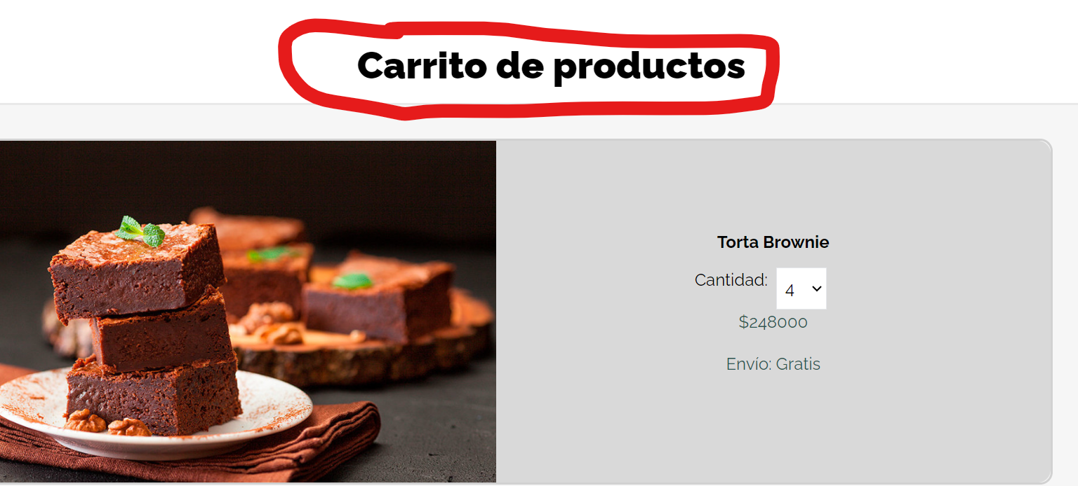
COD | BG003
TITULO | Titulo de carro de compras
REPORTADO POR: | Yohana Zapata
FECHA REPORTE: | 2024-05-28
SO/ NAVEGADOR: | Windows 11 / google chrome
ASIGNADO A: | Sebastian
PRIORIDAD | Alta

Descripcion
El titulo de la pagina del carrito de compras debe ser mas acertado.

pasos para reproduccion
1. Abrir laaplicacion en http://localhost:5173/carrito-de-compras

Resultado esperado
Que todo este de acuerdo a su ortografia y puntiacion.

Resultado Actual
Faltan los acentos y puntos.

Impresión de plantilla

BG002
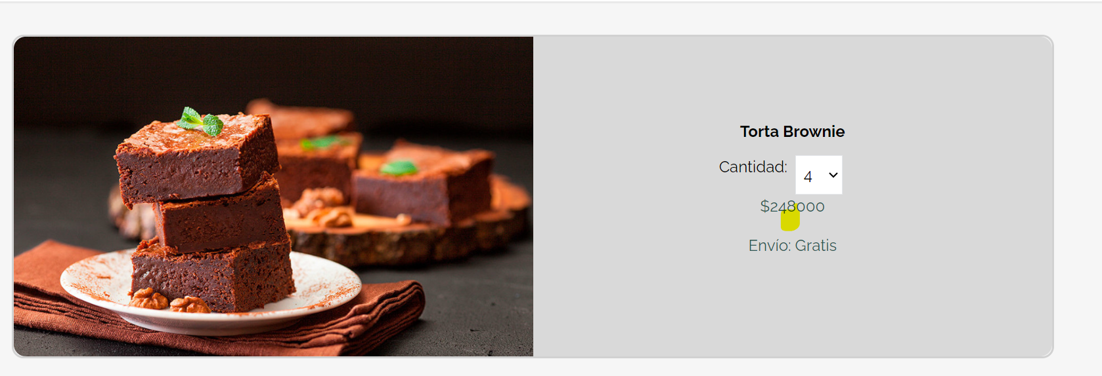
COD | BG002
TITULO | Separador de millares
 | Yohana Zapata
FECHA REPORTE: | 2024-05-28
SO/ NAVEGADOR: | Windows 11 / google chrome
ASIGNADO A: | Alejandro
PRIORIDAD | Alta

Descripcion
Se agragan productos al carrito de compras y se va a validar el valor a pagar.

pasos para reproduccion
1. Abrir laaplicacion en http://localhost:5173/carrito-de-compras 2. En la parte superior derecha dice Carrito.

Resultado esperado
Que los numeros esten en su orden ortografico correcto.

Resultado Actual
Se evidencian los numeros, perono cuentan con el separador de cifras o separador de millares.

Impresión de plantilla

BG001
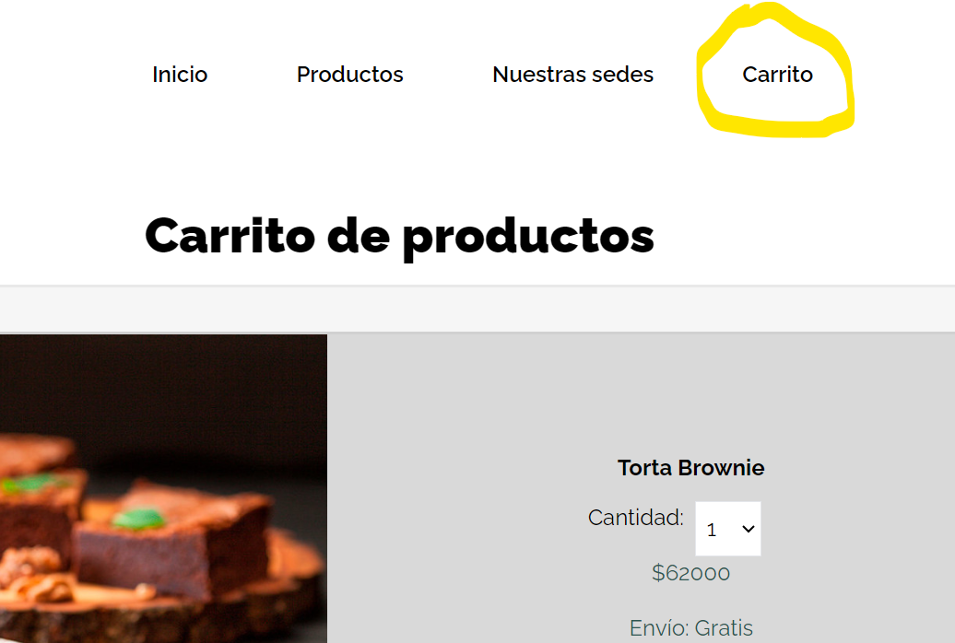
 | BG001
TITULO | Validacion Logo carrito de compras
REPORTADO POR: | Yohana Zapata
FECHA REPORTE: | 2024-05-28
SO/ NAVEGADOR: | Windows 11 / google chrome
ASIGNADO A: | Jeronimo
PRIORIDAD | Alta

Descripcion
El logo del carrito de compras es un símbolo integral en el comercio electrónico que facilita la interacción del consumidor con el sitio, mejora la experiencia de compra y contribuye a un proceso de compra más eficiente y agradable.

pasos para reproduccion
1. Abrir laaplicacion en http://localhost:5173/carrito-de-compras 2. En la parte superior derecha dice Carrito.

Resultado esperado
Encontrar el logo del carrito de compras.

Resultado Actual
Se encuentra la palabra Carrito

Impresión de plantilla

